테스트 케이스별 결과 화면
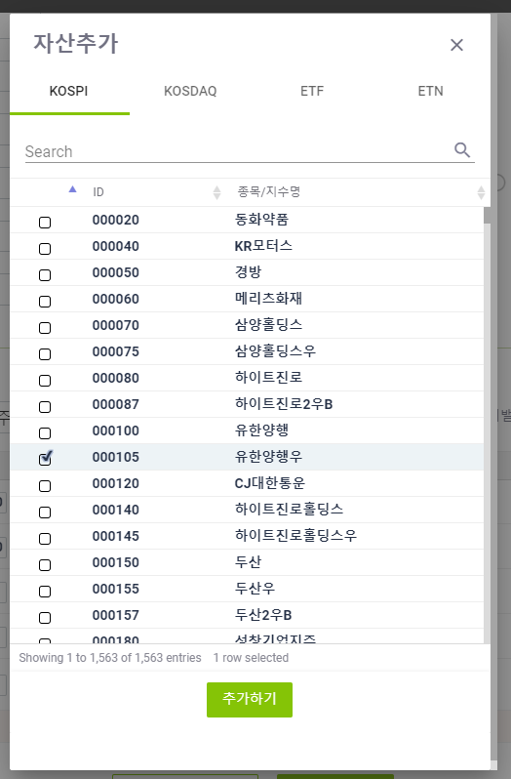
ETP 플랫폼 구축 |  |  |  | 단위테스트 결과서
단위테스트 ID | UT-SIMUL-SET-01-01 | 단위테스트명 | 시뮬레이션 값 설정
업무구분 | SIMUL | 작성자 | 최병국

1. [SIMULATION] 탭 신규 클릭시 시나리오명에 unnamed-일련번호 순으로 노출된다.
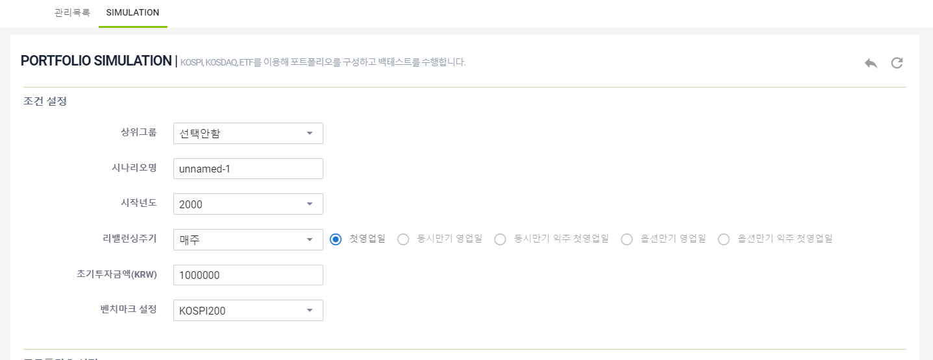

2. 업로드 설명팝업이 제대로 노출되는지 확인한다.
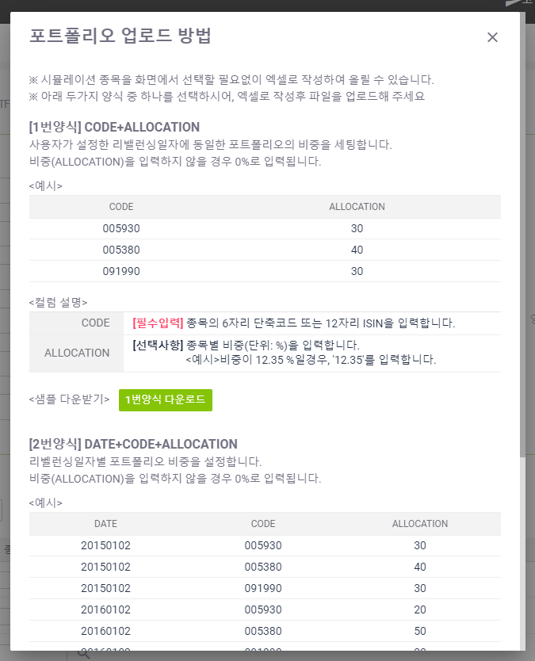

3. 이전 버튼이 정상적으로 수행되는지 확인한다.

4. 되돌리기 버튼이 정상적으로 수행되는지 확인한다.

5. 업로드 설명팝업에서 [1번 양식 다운로드] 가 정상 수행되는지 확인한다.
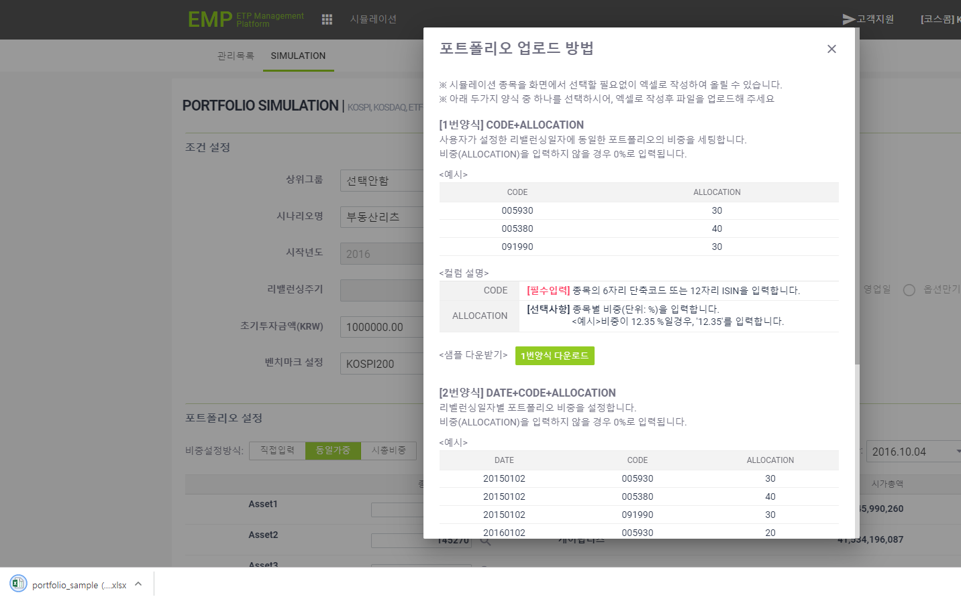

6. 업로드 설명팝업에서 [2번 양식 다운로드] 가 정상 수행되는지 확인한다.
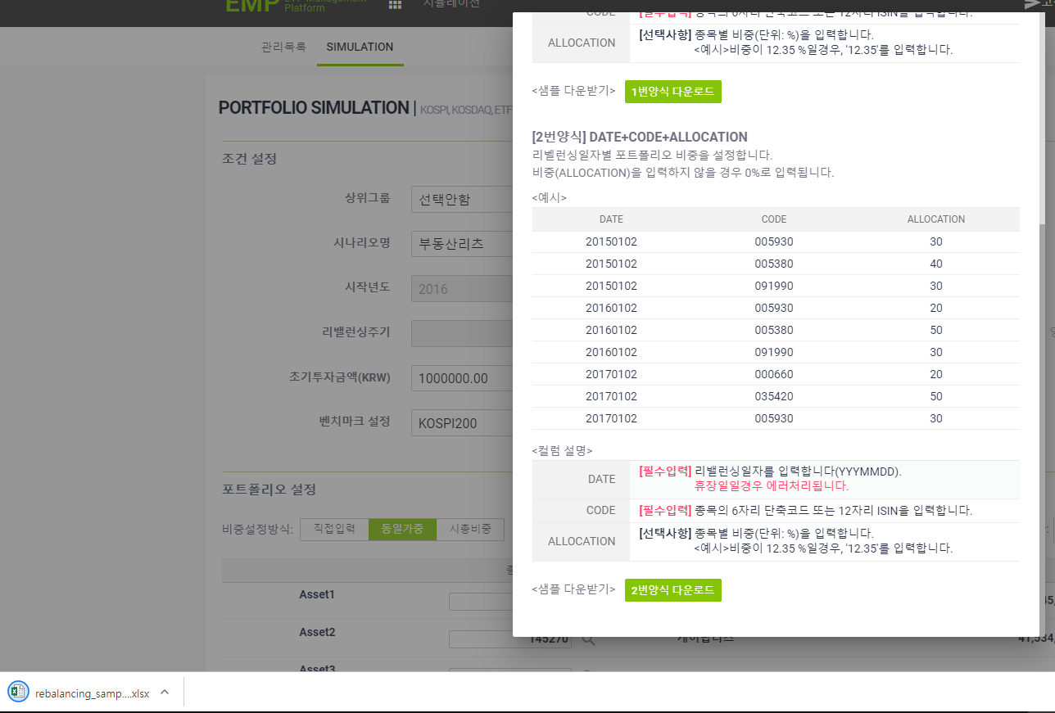

7. [1번 양식] 업로드시 CODE 값이 유효하지 않은 경우 오류 메시지가 노출되는지 확인한다.
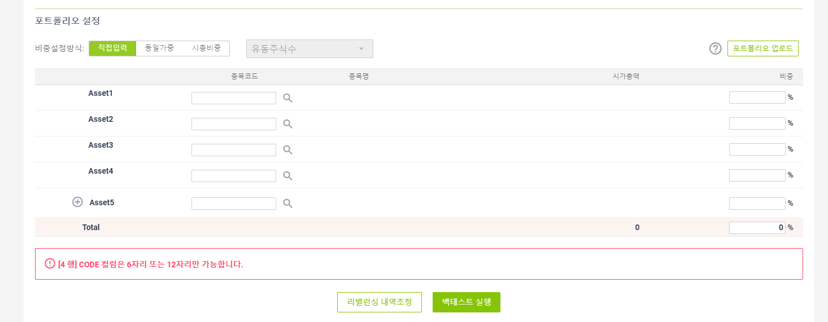

8. [1번 양식] 업로드시 ALLOCATION 값이 유효하지 않은 경우 오류 메시지가 노출되는지 확인한다.
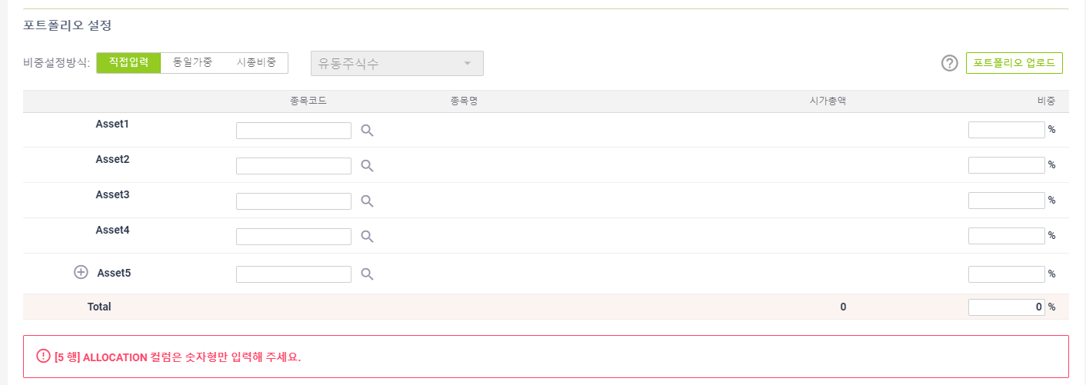

9. [1번 양식] 업로드가 정상인 경우 제대로 노출되는지 확인한다.
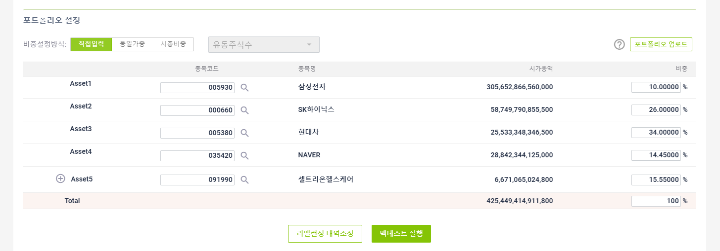

10. [2번 양식] 업로드시 DATE 값이 유효하지 않은 경우 오류 메시지가 노출되는지 확인한다.
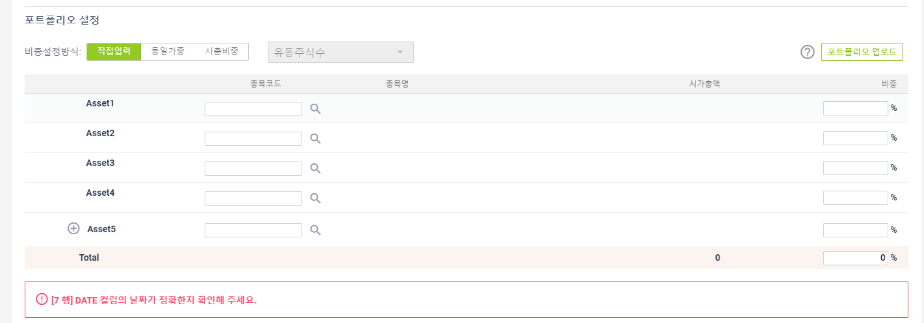

11. [2번 양식] 업로드시 CODE 값이 유효하지 않은 경우 오류 메시지가 노출되는지 확인한다.
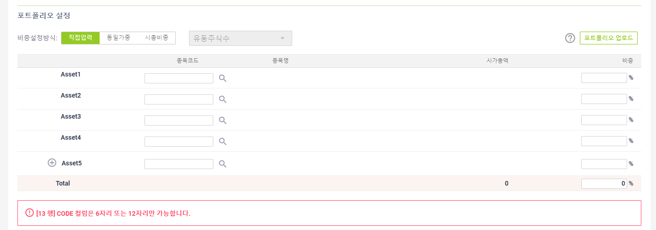

12. [2번 양식] 업로드시 ALLOCATION 값이 유효하지 않은 경우 오류 메시지가 노출되는지 확인한다.
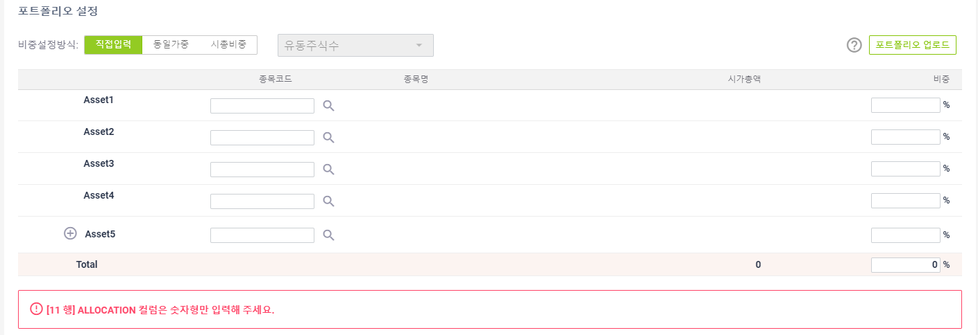

13. [2번 양식] 업로드시 날짜가 영업일에 포함되지 않는 경우 오류 메시지가 노출되는지 확인한다.
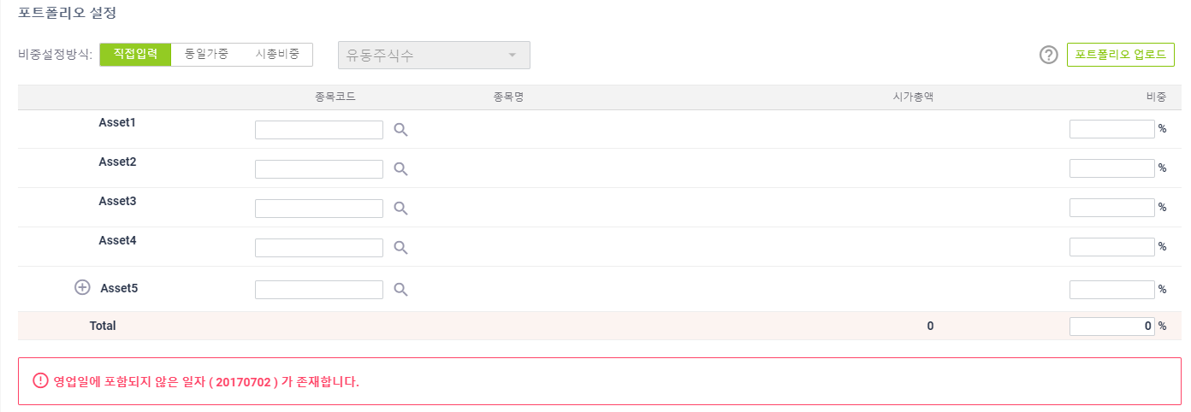

14. [2번 양식] 업로드가 정상인 경우 제대로 노출되는지 확인한다.

15. 비중설정방식을 시총비총으로 변경 후 유동주식수로 변경시 정상적으로 동작되는지 확인한다.
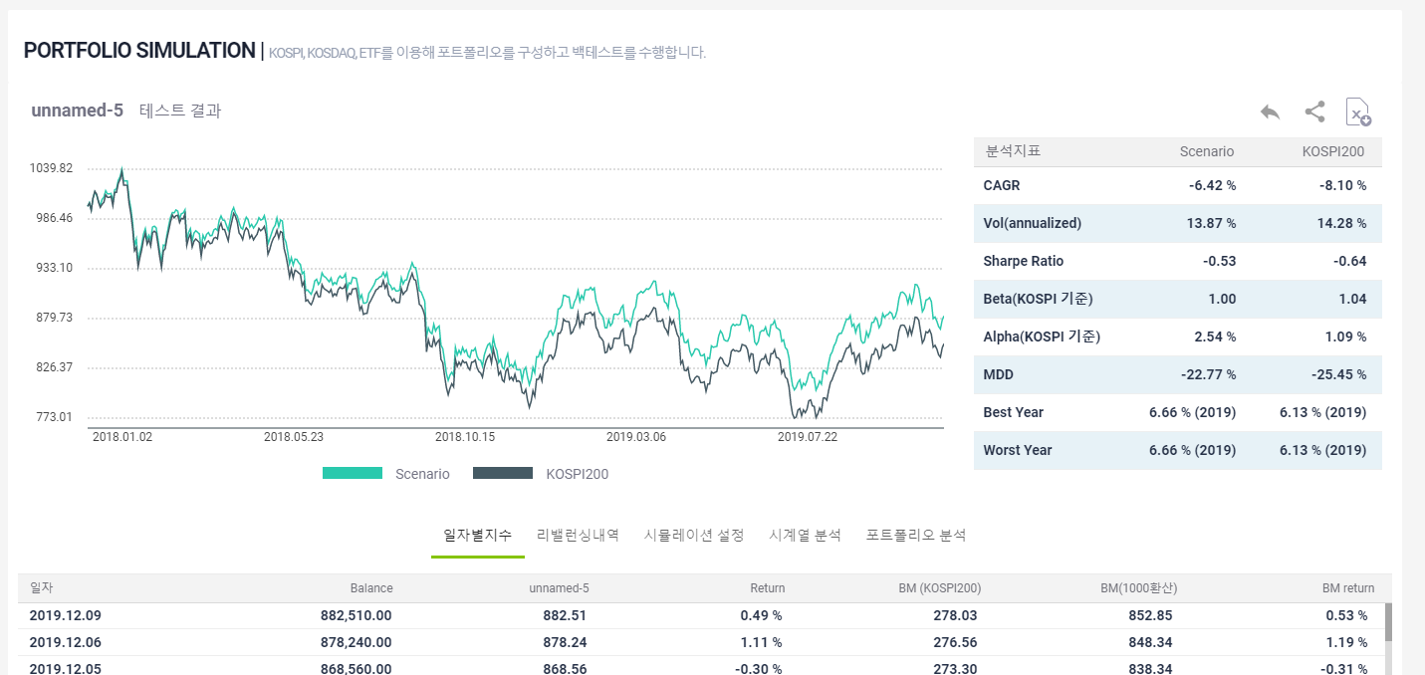

16. 비중설정방식을 시총비총으로 변경 후 상장주식수로 변경시 정상적으로 동작되는지 확인한다.
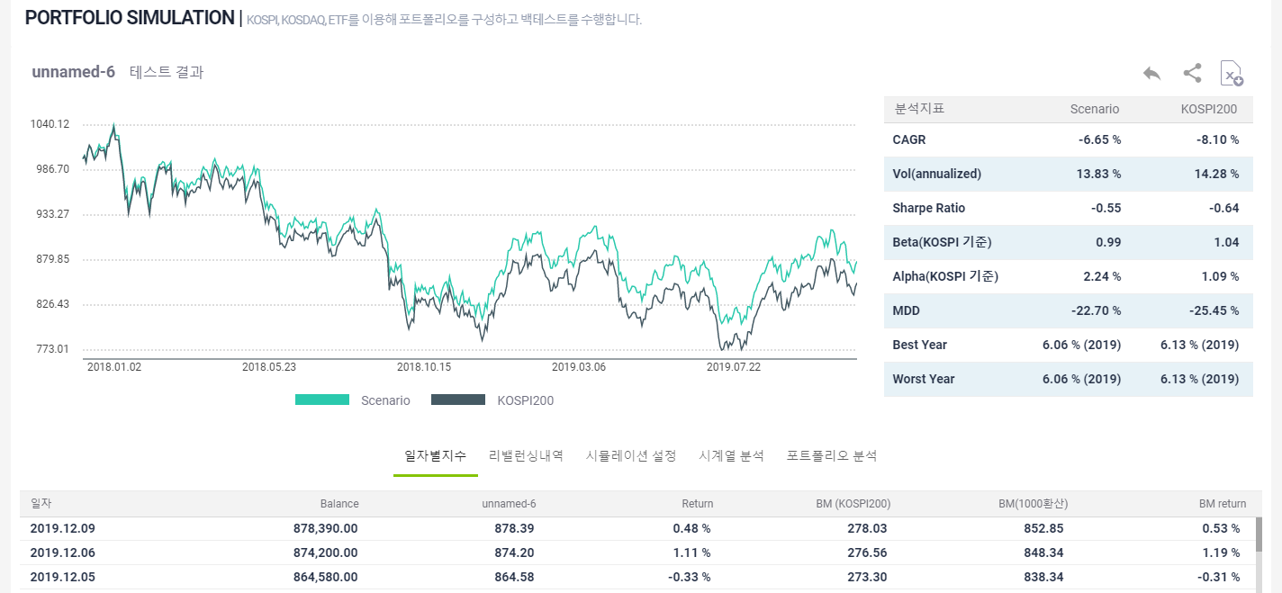

17. 비중설정방식 변경시 포트폴리오의 비중값이 변경되는지 확인한다.

18. 리밸런싱 내역조정 버튼 클릭시 현재 입력된 포트폴리오 설정값들이 리밸런싱 일자별로 구성됨을 확인한다.

19. 백테스트 수행시 종목별 지수적용비율을 계산하여 일자별 지수값이 정상적으로 저장되는지 확인한다.

20. 자산추가 버튼 선택 후 추가시 정상적으로 동작되는지 확인한다.

